상품제안서
자개리본거울(중)핑크,흑색 | 상품코드: S09820

 |  |  |  |  |  | 02-713-8555 | www.synergygift.co.kr
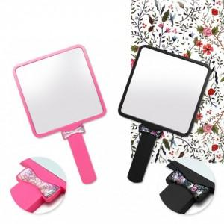

【상세/제작정보】 | 칼라인쇄시 400원씩 추가되며 200개미만 주문시 2만원의 인쇄비가 추가됩니다

【인쇄/포장옵션】 | 실크, 풀칼라 / 포장지포장

【공급단가】 | 수량 | 200~ | 1,000~ | 2,000~ | 4,000~
*VAT별도 | 단가 | 1,890원 | 1,820원 | 1,750원 | 1,680원

【상품 URL】 | https://www.synergygift.co.kr:443/src/goods_detail.php?gdno=4754

